Лист1
 |  |  | 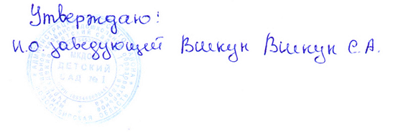

Меню

13.01.2022 год.
Режим питания | Наименование блюда (кулинарного изделия) | Вес порции | Общий вес порций | Б | Ж | У | Ккал | Стоимость на ребенка
 |  | (с 3 до 7 лет) гр.
Завтрак | Каша вязкая молочная кукурузная | 200 | 380 | 5.75 | 5.86 | 32 | 206.3 | 15.41
 | Бутерброд со сливочным маслом | 40/7 |  | 3.3 | 1.3 | 23 | 90.8 | 6.63
 | Чай с сахаром | 180 |  | 0 | 0 | 11.98 | 43 | 1.21
Второй завтрак | Сок | 100 | 100 | 0.5 | 0 | 10.1 | 42 | 6.7
Обед | Салат из кукурузы с луком репчатым | 50 | 690 | 4.88 | 7.24 | 28.51 | 198 | 14.16
 | Щи из свежей капусты со сметаной | 200 |  | 3.68 | 7.07 | 8.58 | 118 | 7.91
 | Печень говяжья по-строгоновски | 90 |  | 11.97 | 10.94 | 4.4 | 164.1 | 36.72
 | Картофельное пюре | 150 |  | 3.05 | 5.24 | 18.06 | 142 | 14.61
 | Компот из свежих фруктов | 200 |  | 0.16 | 0.16 | 15.89 | 60 | 7.75
Уплотнённый ужин | Плов фруктовый | 200 | 508 | 3.2 | 2.8 | 28.8 | 185.4 | 12.23
 | Свежие фрукты | 108 |  | 0.4 | 0 | 9.8 | 44 | 16.2
 | Кофейный напиток с молоком | 200 |  | 2 | 2.3 | 17 | 102 | 9.66
Итого за день |  |  | 1678 | 38.89 | 42.91 | 208.12 | 1395.6 | 149.19

 |  |  | 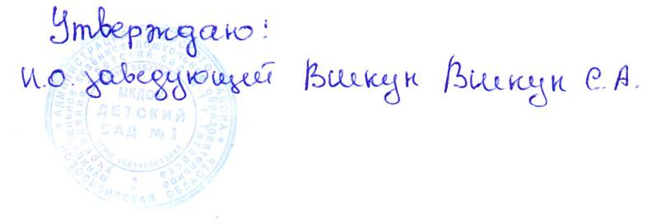

Меню

13.01.2022 год.
Режим питания | Наименование блюда (кулинарного изделия) | Вес порции | Общий вес порций | Б | Ж | У | Ккал | Стоимость на ребенка
 |  | (с 1,5 до 3 лет) гр.
Завтрак | Каша вязкая молочная кукурузная | 150 | 300 | 5.16 | 5.28 | 28.8 | 199.08 | 12.7
 | Бутерброд со сливочным маслом | 30\5 |  | 2.4 | 1 | 17 | 82.88 | 4.86
 | Чай с сахаром | 150 |  | 0 | 0 | 8.98 | 30 | 0.93
Второй завтрак | Сок | 100 | 100 | 0.5 | 0 | 10.1 | 42 | 6.7
Обед | Салат из кукурузы с луком репчатым | 30 | 530 | 3.66 | 5.43 | 21.38 | 148.5 | 8.5
 | Щи из свежей капусты со сметаной | 150 |  | 2.95 | 4.8 | 6.87 | 94.49 | 5.91
 | Печень говяжья по-строгоновски | 80 |  | 10.64 | 9.7 | 3.9 | 145.8 | 32.82
 | Картофельное пюре | 120 |  | 2.44 | 4.19 | 14.45 | 113.6 | 12.05
 | Компот из свежих фруктов | 150 |  | 0.12 | 0.12 | 11.92 | 45 | 5.79
Уплотнённый ужин | Плов фруктовый | 150 | 438 | 2.49 | 2.43 | 25.2 | 157.1 | 10.31
 | Свежие фрукты | 108 |  | 0.4 | 0 | 9.8 | 44 | 16.2
 | Кофейный напиток с молоком | 180 |  | 1.7 | 1.92 | 14.2 | 85 | 7.86
Итого за день |  |  | 1368 | 32.46 | 34.87 | 172.6 | 1187.45 | 124.63

